Berechnungstool
PHOTOVOLTAIK-ANLAGE (PVA)
BERECHNUNGSTOOL PVA
Gemeinde Rorschacherberg

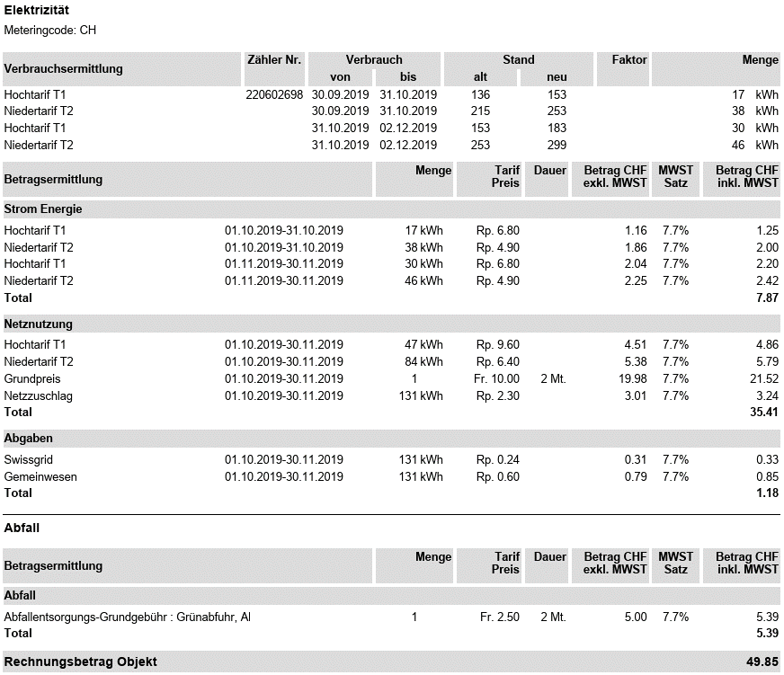
 |  |  |  |  |  |  |  |  |  |  |  | MUSTERRECHNUNG | * | Jahresenergieverbrauch
 | PVA-Anlage
 |  |  |  |  |  |  |  |  |  |  |  |  |  | Den Jahresenergieverbrauch können Sie anhand der Stromabrechnung ermitteln. Dazu addieren Sie bitte alle Mengen in Kilowattstunden (kWh), die in Ihrer Stromabrechnung unter der Sparte "Strom Energie" vorhandenen Hochtarife T1, innerhalb eines gesamten Jahres zusammen. Diesselbe Handhabung gilt für den Niedertarif T2.
 |  |  | 1. | Sie möchten gerne Ihren Energieverbrauch mit Solarstrom decken, dann…

 |  |  |  | ...geben Sie im nebenstehenden Kasten Ihren letztjährigen Jahresenergieverbrauch ein |  |  | * | Hochtarif |  | Niedertarif
 |  |  |  |  |  |  |  | - | kWh | - | kWh

 |  |  | 2. | Mengenberechnung in Kilowattstunde (kWh) für die ermittlung der Modulanzahl |  |  |  | - | kWh

 |  |  | 3. | - | Module | empfehlen wir Ihnen um Ihren approximativen Jahresverbrauch mit Solarenergie zu decken

 |  | Photovoltaik-Modul

 |  |  |  |  |  |  |  |  |  |  |  |  |  |  | Copyright | ©

